1 Komplektas
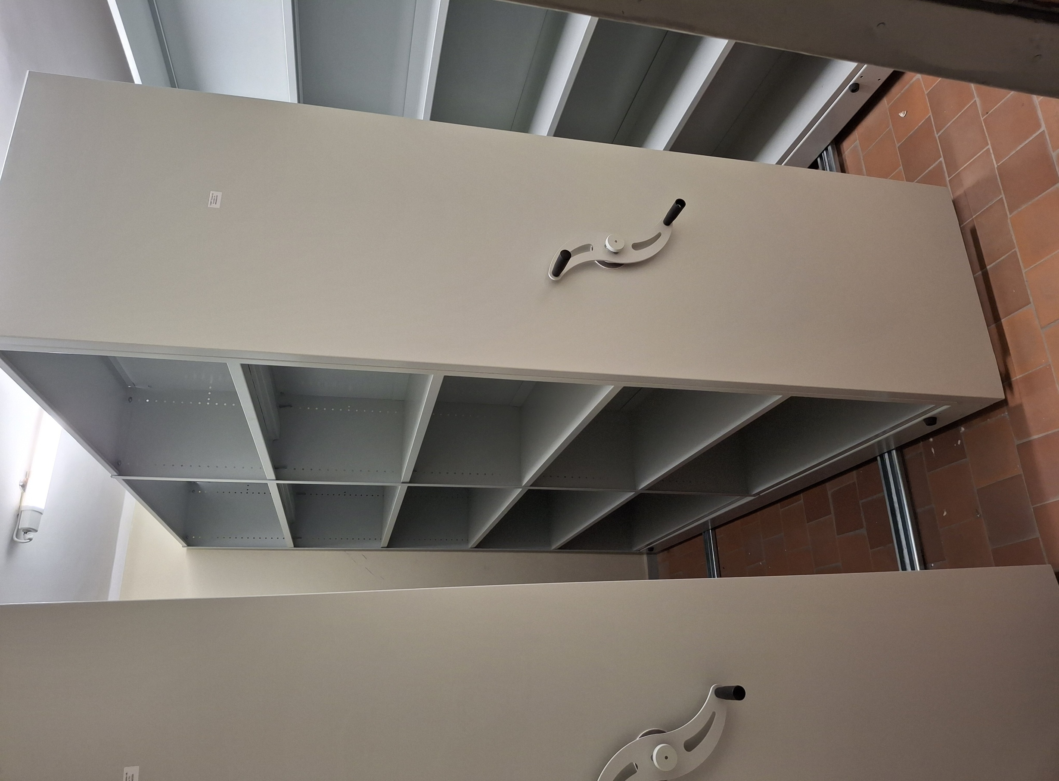
Eil. Nr. | Komplekso numeris | Numeracija | Inventorinis Nr. | Pavadinimas | Įsigijimo data | Mato vnt | Kiekis | Ketvirto aukciono pradinė pardavimo kaina | Adresas | Pastabos išmatavimai (aukštis, ilgis, plotis) | Kontaktinis asmuo | Pastaba nupirkus kompleksą
1 | Komplektas Nr.1 | 1 | U400600045181 | Mobilus dvipusis stelažas2200x2200x600 | 2016-12-30 | vnt. | 3 | 140.00 | 191T R02 (archyvas), Šv. Gertrūdos g. 4, Kaunas | Dvipusis mobilus 2200x2200x600 | Algis Paukštys +370 655 16031 | Reikia savo pajėgomis išrinkti ir išvežti iš patalpų per 10 darbo dienų po pilno apmokėjimo.

7 Komplektas
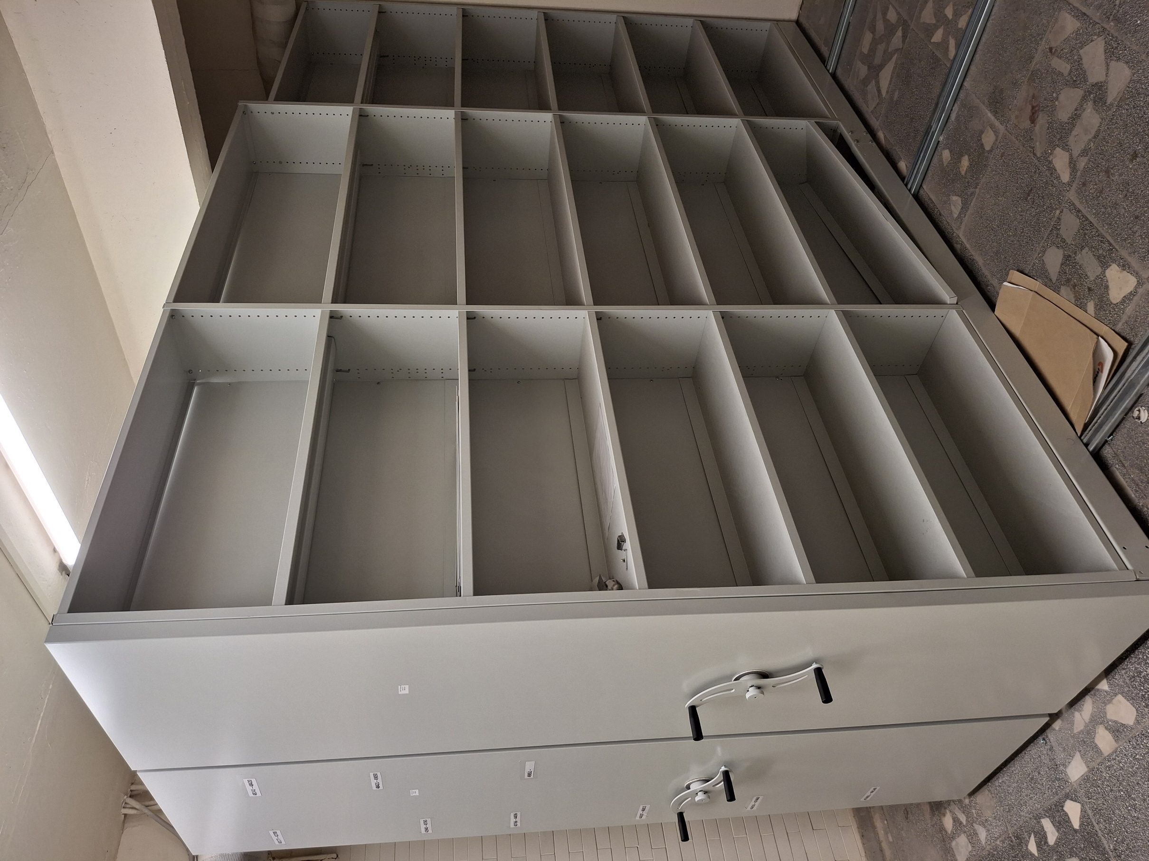
Eil. Nr. | Komplekso numeris | Numeracija | Inventorinis Nr. | Pavadinimas | Įsigijimo data | Mato vnt | Kiekis | Ketvirto aukciono pradinė pardavimo kaina | Adresas | Pastabos išmatavimai (aukštis, ilgis, plotis) | Kontaktinis asmuo | Pastaba nupirkus kompleksą
7 | Komplektas Nr.7 | 1 | I00042300 | Mobilus dvipusis stelažas 2450x3200x600,6+1 lentyn | 2016.12.30 | vnt | 1 | 165.00 | R22 (archyvas), Šv. Gertrūdos g. 4, Kaunas | Dvipusis mobilus 2450x3200x600 | Algis Paukštys +370 655 16031 | Reikia savo pajėgomis išrinkti ir išvežti iš patalpų per 10 darbo dienų po pilno apmokėjimo.
 |  | 2 | I00042301 | Mobilus dvipusis stelažas 2450x3200x600,6+1 lentyn | 2016.12.30 | vnt | 1 |  | R22 (archyvas), Šv. Gertrūdos g. 4, Kaunas | Dvipusis mobilus 2450x3200x600

8 Komplektas
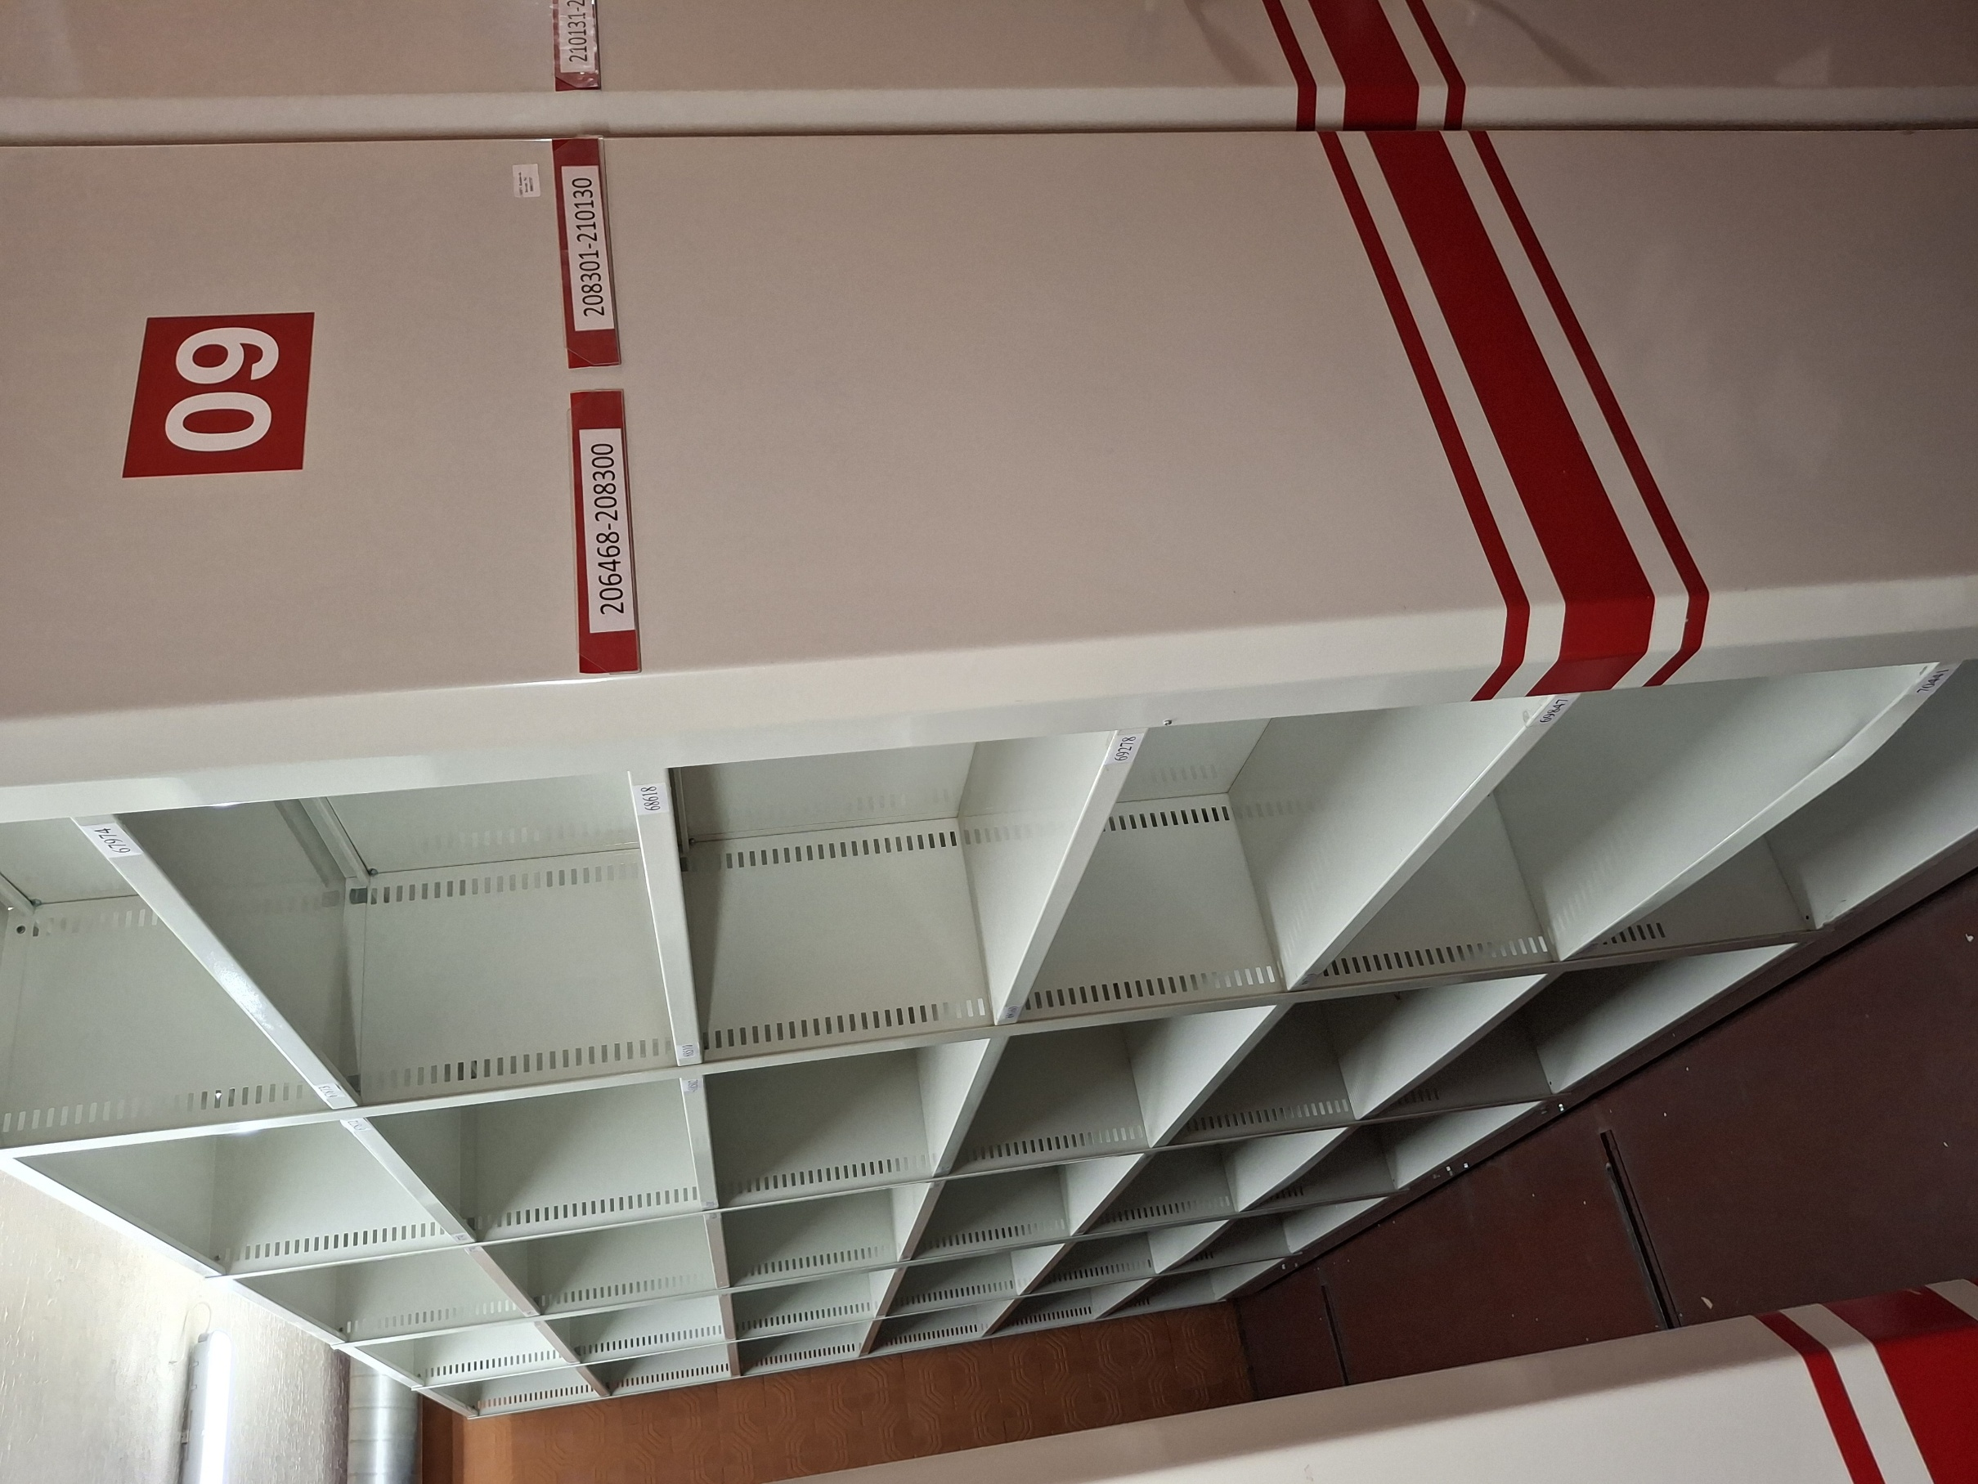
Eil. Nr. | Komplekso numeris | Numeracija | Inventorinis Nr. | Pavadinimas | Įsigijimo data | Mato vnt | Kiekis | Ketvirto aukciono pradinė pardavimo kaina | Adresas | Pastabos išmatavimai (aukštis, ilgis, plotis) | Kontaktinis asmuo | Pastaba nupirkus kompleksą
8 | Komplektas Nr.8 | 1 | I00040133 | Archyvinis dvipusis mobilus stelažas 2450x4000x600 | 2012.12.21 | vnt | 1 | 368.00 | R23 (archyvas), Šv. Gertrūdos g. 4, Kaunas | Dvipusis mobilus 2450x4000x600 | Algis Paukštys +370 655 16031 | Reikia savo pajėgomis išrinkti ir išvežti iš patalpų per 10 darbo dienų po pilno apmokėjimo.
 |  | 2 | I00040138 | Archyvinis dvipusis mobilus stelažas 2450x4000x600 | 2012.12.21 | vnt | 1 |  | R23 (archyvas), Šv. Gertrūdos g. 4, Kaunas | Dvipusis mobilus 2450x4000x600
 |  | 3 | I00040139 | Archyvinis dvipusis mobilus stelažas 2450x4000x600 | 2012.12.21 | vnt | 1 |  | R23 (archyvas), Šv. Gertrūdos g. 4, Kaunas | Dvipusis mobilus 2450x4000x600
 |  | 4 | I00040460 | Archyvinis dvipusis mobilus stelažas 2450x4000x6006+1 lentynos. Tarpas tarp lentynų 355mm. | 2014.02.25 | vnt | 1 |  | R23 (archyvas), Šv. Gertrūdos g. 4, Kaunas | Dvipusis mobilus 2450x4000x600
 |  | 5 | I00015779 | Mobilios archyvų lentynos (4x2.5x7) | 2006.07.24 | vnt | 1 |  | R23 (archyvas), Šv. Gertrūdos g. 4, Kaunas | Dvipusis mobilus 2450x4000x600
 |  | 6 | I00015780 | Mobilios archyvų lentynos (4x2.5x7) | 2006.07.24 | vnt | 1 |  | R23 (archyvas), Šv. Gertrūdos g. 4, Kaunas | Dvipusis mobilus 2450x4000x600
 |  | 7 | I00015781 | Mobilios archyvų lentynos (4x2.5x7) | 2006.07.24 | vnt | 1 |  | R23 (archyvas), Šv. Gertrūdos g. 4, Kaunas | Dvipusis mobilus 2450x4000x600
 |  | 8 | I00015782 | Mobilios archyvų lentynos (4x2.5x7) | 2006.07.24 | vnt | 1 |  | R23 (archyvas), Šv. Gertrūdos g. 4, Kaunas | Dvipusis mobilus 2450x4000x600
 |  | 9 | I00015783 | Mobilios archyvų lentynos (4x2.5x7) | 2006.07.24 | vnt | 1 |  | R23 (archyvas), Šv. Gertrūdos g. 4, Kaunas | Dvipusis mobilus 2450x4000x600
 |  | 10 | I00015784 | Mobilios archyvų lentynos (4x2.5x7) | 2006.07.24 | vnt | 1 |  | R23 (archyvas), Šv. Gertrūdos g. 4, Kaunas | Dvipusis mobilus 2450x4000x600
 |  | 11 | I00015785 | Mobilios archyvų lentynos (4x2.5x7) | 2006.07.24 | vnt | 1 |  | R23 (archyvas), Šv. Gertrūdos g. 4, Kaunas | Dvipusis mobilus 2450x4000x600
 |  | 12 | I00015786 | Mobilios archyvų lentynos (4x2.5x7) | 2006.07.24 | vnt | 1 |  | R23 (archyvas), Šv. Gertrūdos g. 4, Kaunas | Dvipusis mobilus 2450x4000x600
 |  | 13 | I00015787 | Mobilios archyvų lentynos (4x2.5x7) | 2006.07.24 | vnt | 1 |  | R23 (archyvas), Šv. Gertrūdos g. 4, Kaunas | Dvipusis mobilus 2450x4000x600
 |  | 14 | I00015788 | Mobilios archyvų lentynos (4x2.5x7) | 2006.07.24 | vnt | 1 |  | R23 (archyvas), Šv. Gertrūdos g. 4, Kaunas | Dvipusis mobilus 2450x4000x600
 |  | 15 | I00015789 | Mobilios archyvų lentynos (4x2.5x7) | 2006.07.24 | vnt | 1 |  | R23 (archyvas), Šv. Gertrūdos g. 4, Kaunas | Dvipusis mobilus 2450x4000x600
 |  | 16 | I00015790 | Stacionari archyvinė lentyna (4x2.5x7) | 2006.07.24 | vnt | 1 |  | R23 (archyvas), Šv. Gertrūdos g. 4, Kaunas | Dvipusis mobilus 2450x4000x600
 |  | 17 | I00015791 | Mobilios archyvų lentynos (2x2.5x7) | 2006.07.24 | vnt | 1 |  | R23 (archyvas), Šv. Gertrūdos g. 4, Kaunas | Dvipusis mobilus 2450x4000x600

11 Komplektas
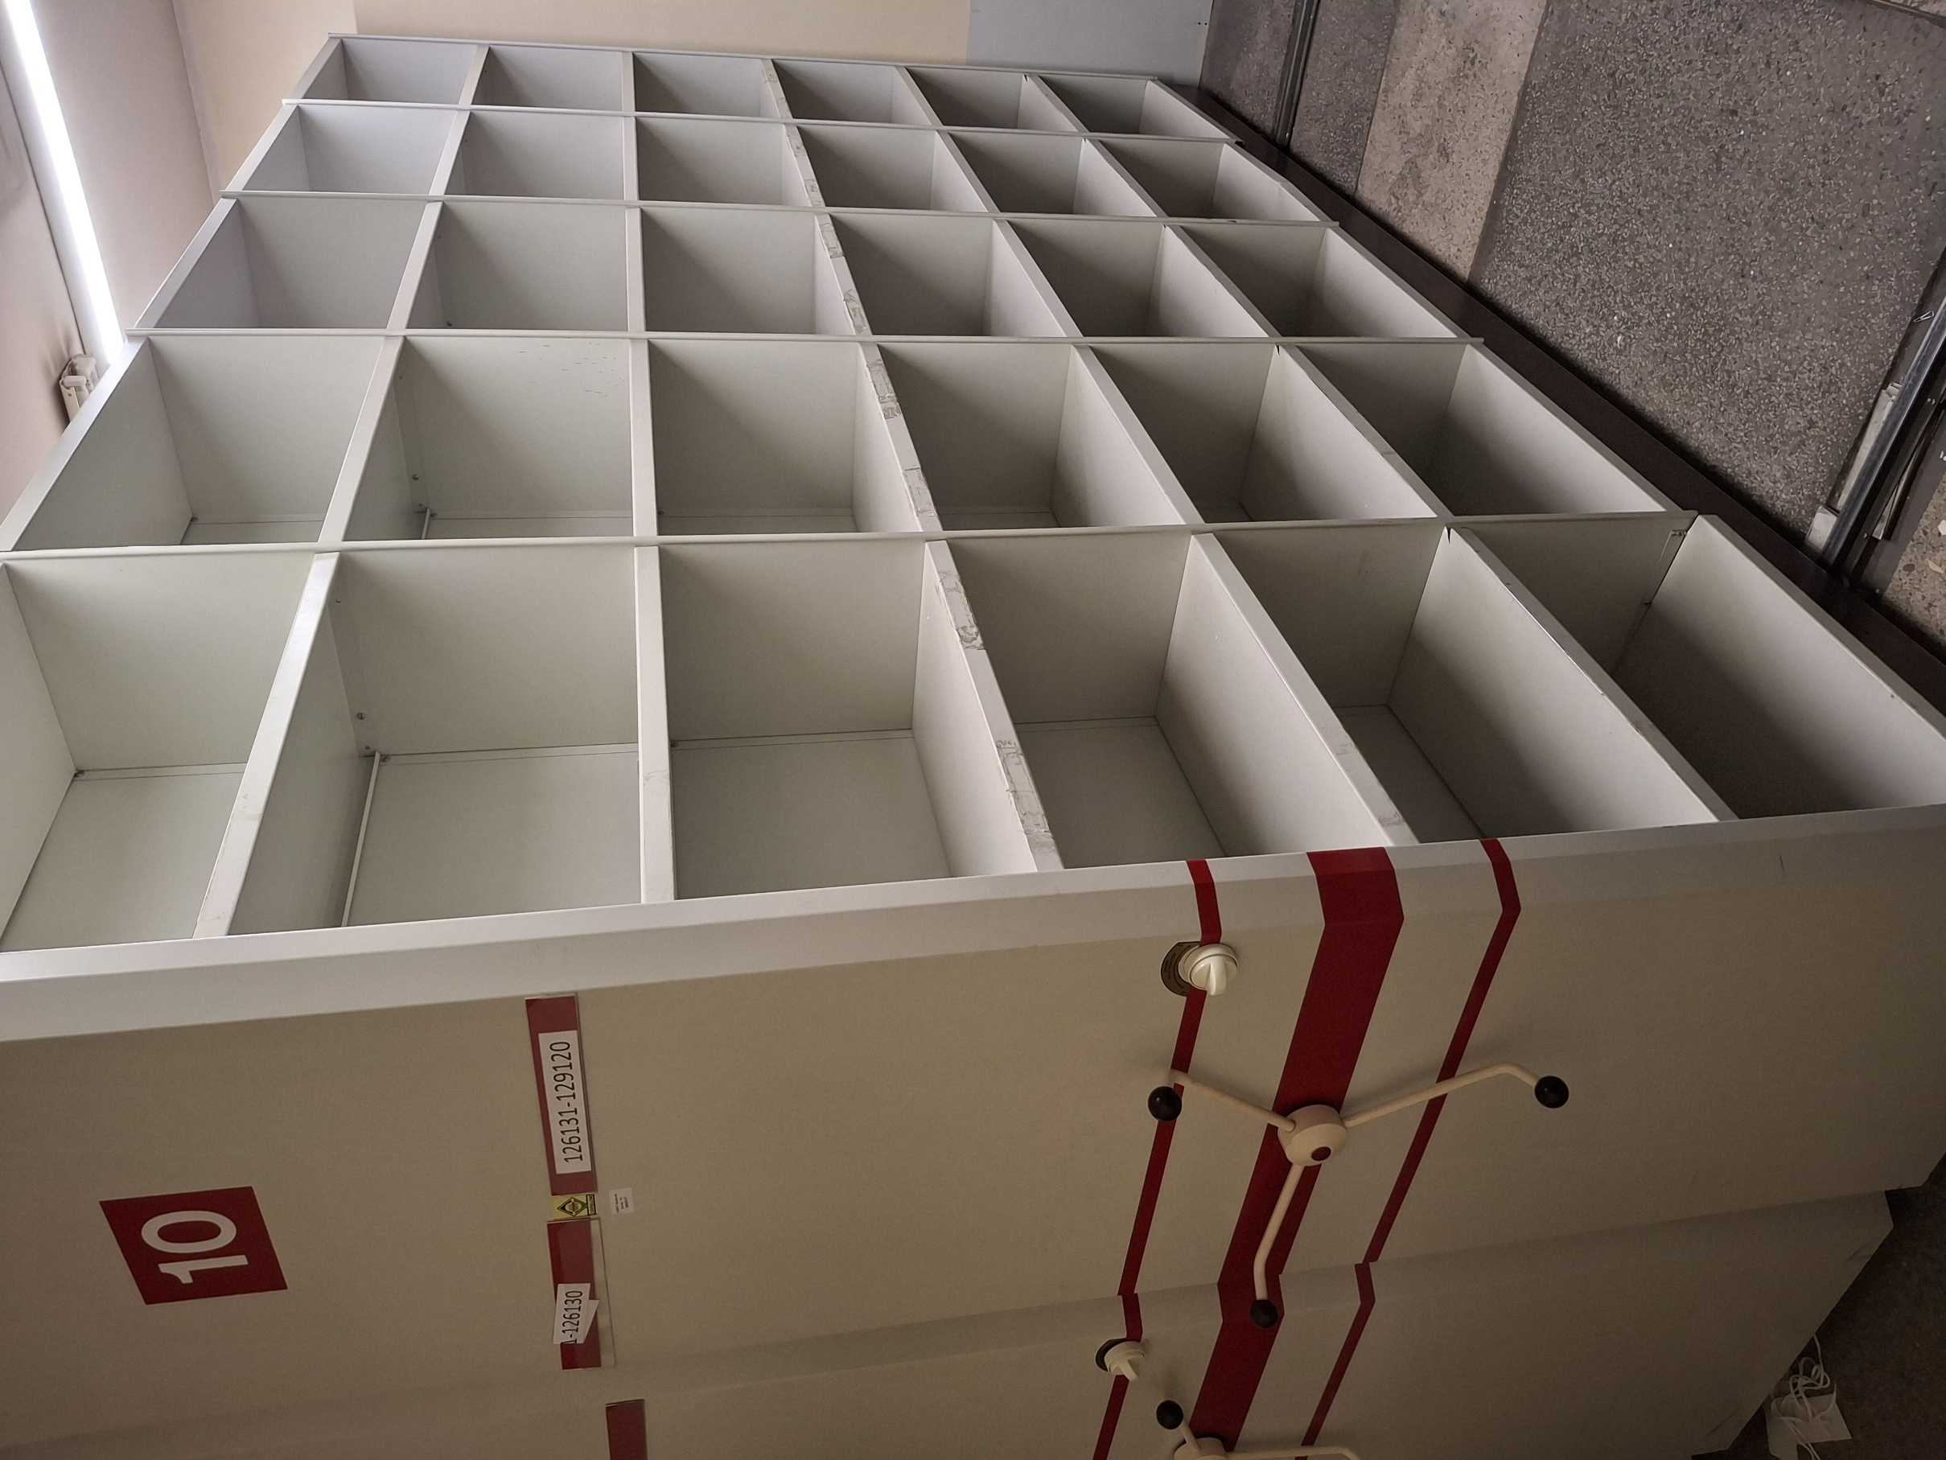
Eil. Nr. | Komplekso numeris | Numeracija | Inventorinis Nr. | Pavadinimas | Įsigijimo data | Mato vnt | Kiekis | Ketvirto aukciono pradinė pardavimo kaina | Adresas | Pastabos išmatavimai (aukštis, ilgis, plotis) | Kontaktinis asmuo | Pastaba nupirkus kompleksą
11 | Komplektas Nr.11 | 1 | I00015801 | Judama dvpusė lentyna PD77/65*30/33 | 1998.07.01 | vnt | 1 | 98.00 | 102 kab.(veik.pens.bylų archyv),Šv. Gertrūdos g.4, | Dvipusis mobilus 2400x3300x600 | Algis Paukštys +370 655 16031 | Reikia savo pajėgomis išrinkti ir išvežti iš patalpų per 10 darbo dienų po pilno apmokėjimo.
 |  | 2 | I00015802 | Judama dvipusė lentyna PD77/65*30/33 | 1998.07.01 | vnt | 1 |  | 102 kab.(veik.pens.bylų archyv),Šv. Gertrūdos g.4, | Dvipusis mobilus 2400x3300x600
 |  | 3 | I00015803 | Judama dvipusė lentyna PD77/65*30/33 | 1998.07.01 | vnt | 1 |  | 102 kab.(veik.pens.bylų archyv),Šv. Gertrūdos g.4, | Dvipusis mobilus 2400x3300x600
 |  | 4 | I00015804 | Judama dvipusė lentyna PD77/65*30/33 | 1998.07.01 | vnt | 1 |  | 102 kab.(veik.pens.bylų archyv),Šv. Gertrūdos g.4, | Dvipusis mobilus 2400x3300x600
 |  | 5 | I00015805 | Judama dvipusė lentyna PD77/65*30/33 | 1998.07.01 | vnt | 1 |  | 102 kab.(veik.pens.bylų archyv),Šv. Gertrūdos g.4, | Dvipusis mobilus 2400x3300x600
 |  | 6 | I00015806 | Judama dvipusė lentyna PD77/65*30/33 | 1998.07.01 | vnt | 1 |  | 102 kab.(veik.pens.bylų archyv),Šv. Gertrūdos g.4, | Dvipusis mobilus 2400x3300x600
 |  | 7 | I00015807 | Judama dvipusė lentyna PD77/65*30/33 | 1998.07.01 | vnt | 1 |  | 102 kab.(veik.pens.bylų archyv),Šv. Gertrūdos g.4, | Dvipusis mobilus 2400x3300x600
 |  | 8 | I00015808 | Stacionarinė dvip.lentyna SD37/65*30/33 | 1998.07.01 | vnt | 1 |  | 102 kab.(veik.pens.bylų archyv),Šv. Gertrūdos g.4, | Dvipusis mobilus 2400x3300x600
 |  | 9 | I00015809 | Stacionarė dvip.lentyna SD37/65*30/33 | 1998.07.01 | vnt | 1 |  | 102 kab.(veik.pens.bylų archyv),Šv. Gertrūdos g.4, | Dvipusis mobilus 2400x3300x600

